SIMAS
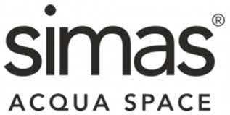
Immagine | CodArticolo | Collezione | ArticoloVariante | QtaGiac UmMag | Prezzo listino | importo
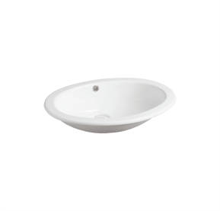 | 19321000002 | Lav.Arredo | 19321000002 S50P LAVABO MARINE BORDO PIATTO BIANCO | 60 | € 214.00 | € 12,840.00
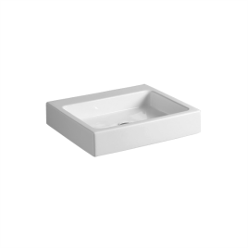 | 19334000002 | FROZEN | 19334000002 U 60 LAVABO APPOGGIO CM60 BIANCO SENZA FORO | 60 | € 463.00 | € 27,780.00
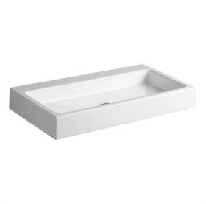 | 19335000002 | FROZEN | 19335000002 U 90 LAVABO APPOGGIO CM90 BIANCO SENZA FORO | 60 | € 534.00 | € 32,040.00
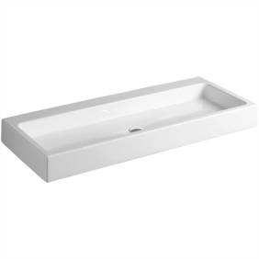 | 19336000002 | FROZEN | 19336000002 U120 LAVABO APPOGGIO CM120 BIANCO SENZA FORO | 35 | € 602.00 | € 21,070.00
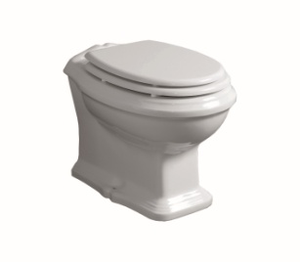 | 2502202 | ARCADE | 2502202 AR891 ARCADE VASO P CARENATO - BIANCO | 90 | € 408.00 | € 36,720.00
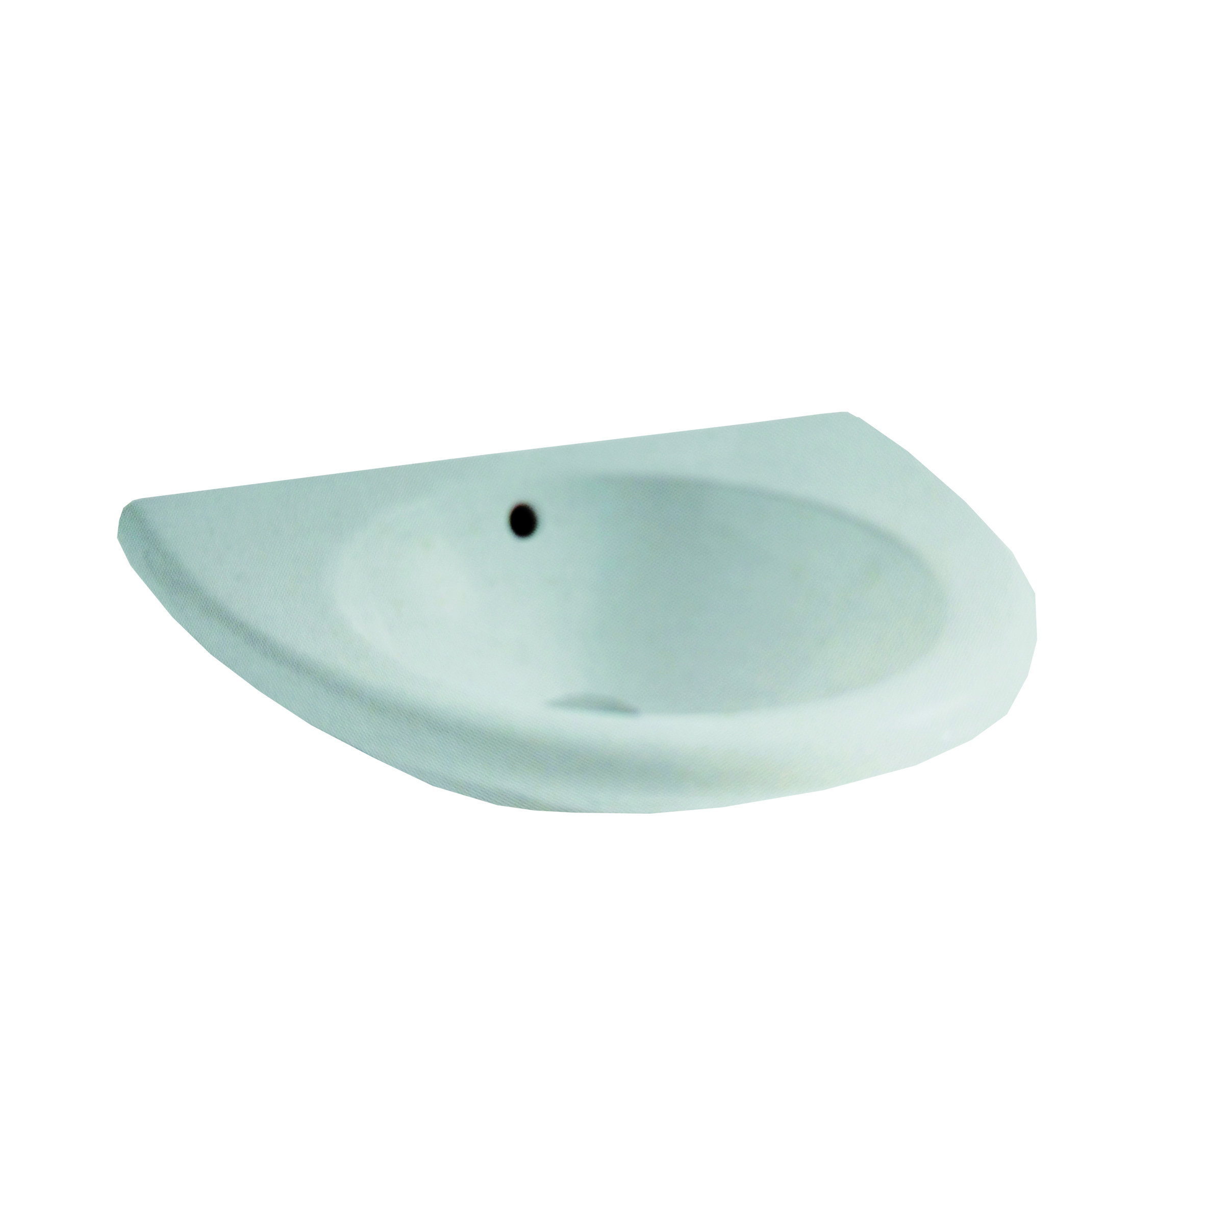 | 4705002 | ECO | 4705002 ECO84 ECO LAVABO CM 58 VASCATONDA BIANCO | 47 | € 214.00 | € 10,058.00
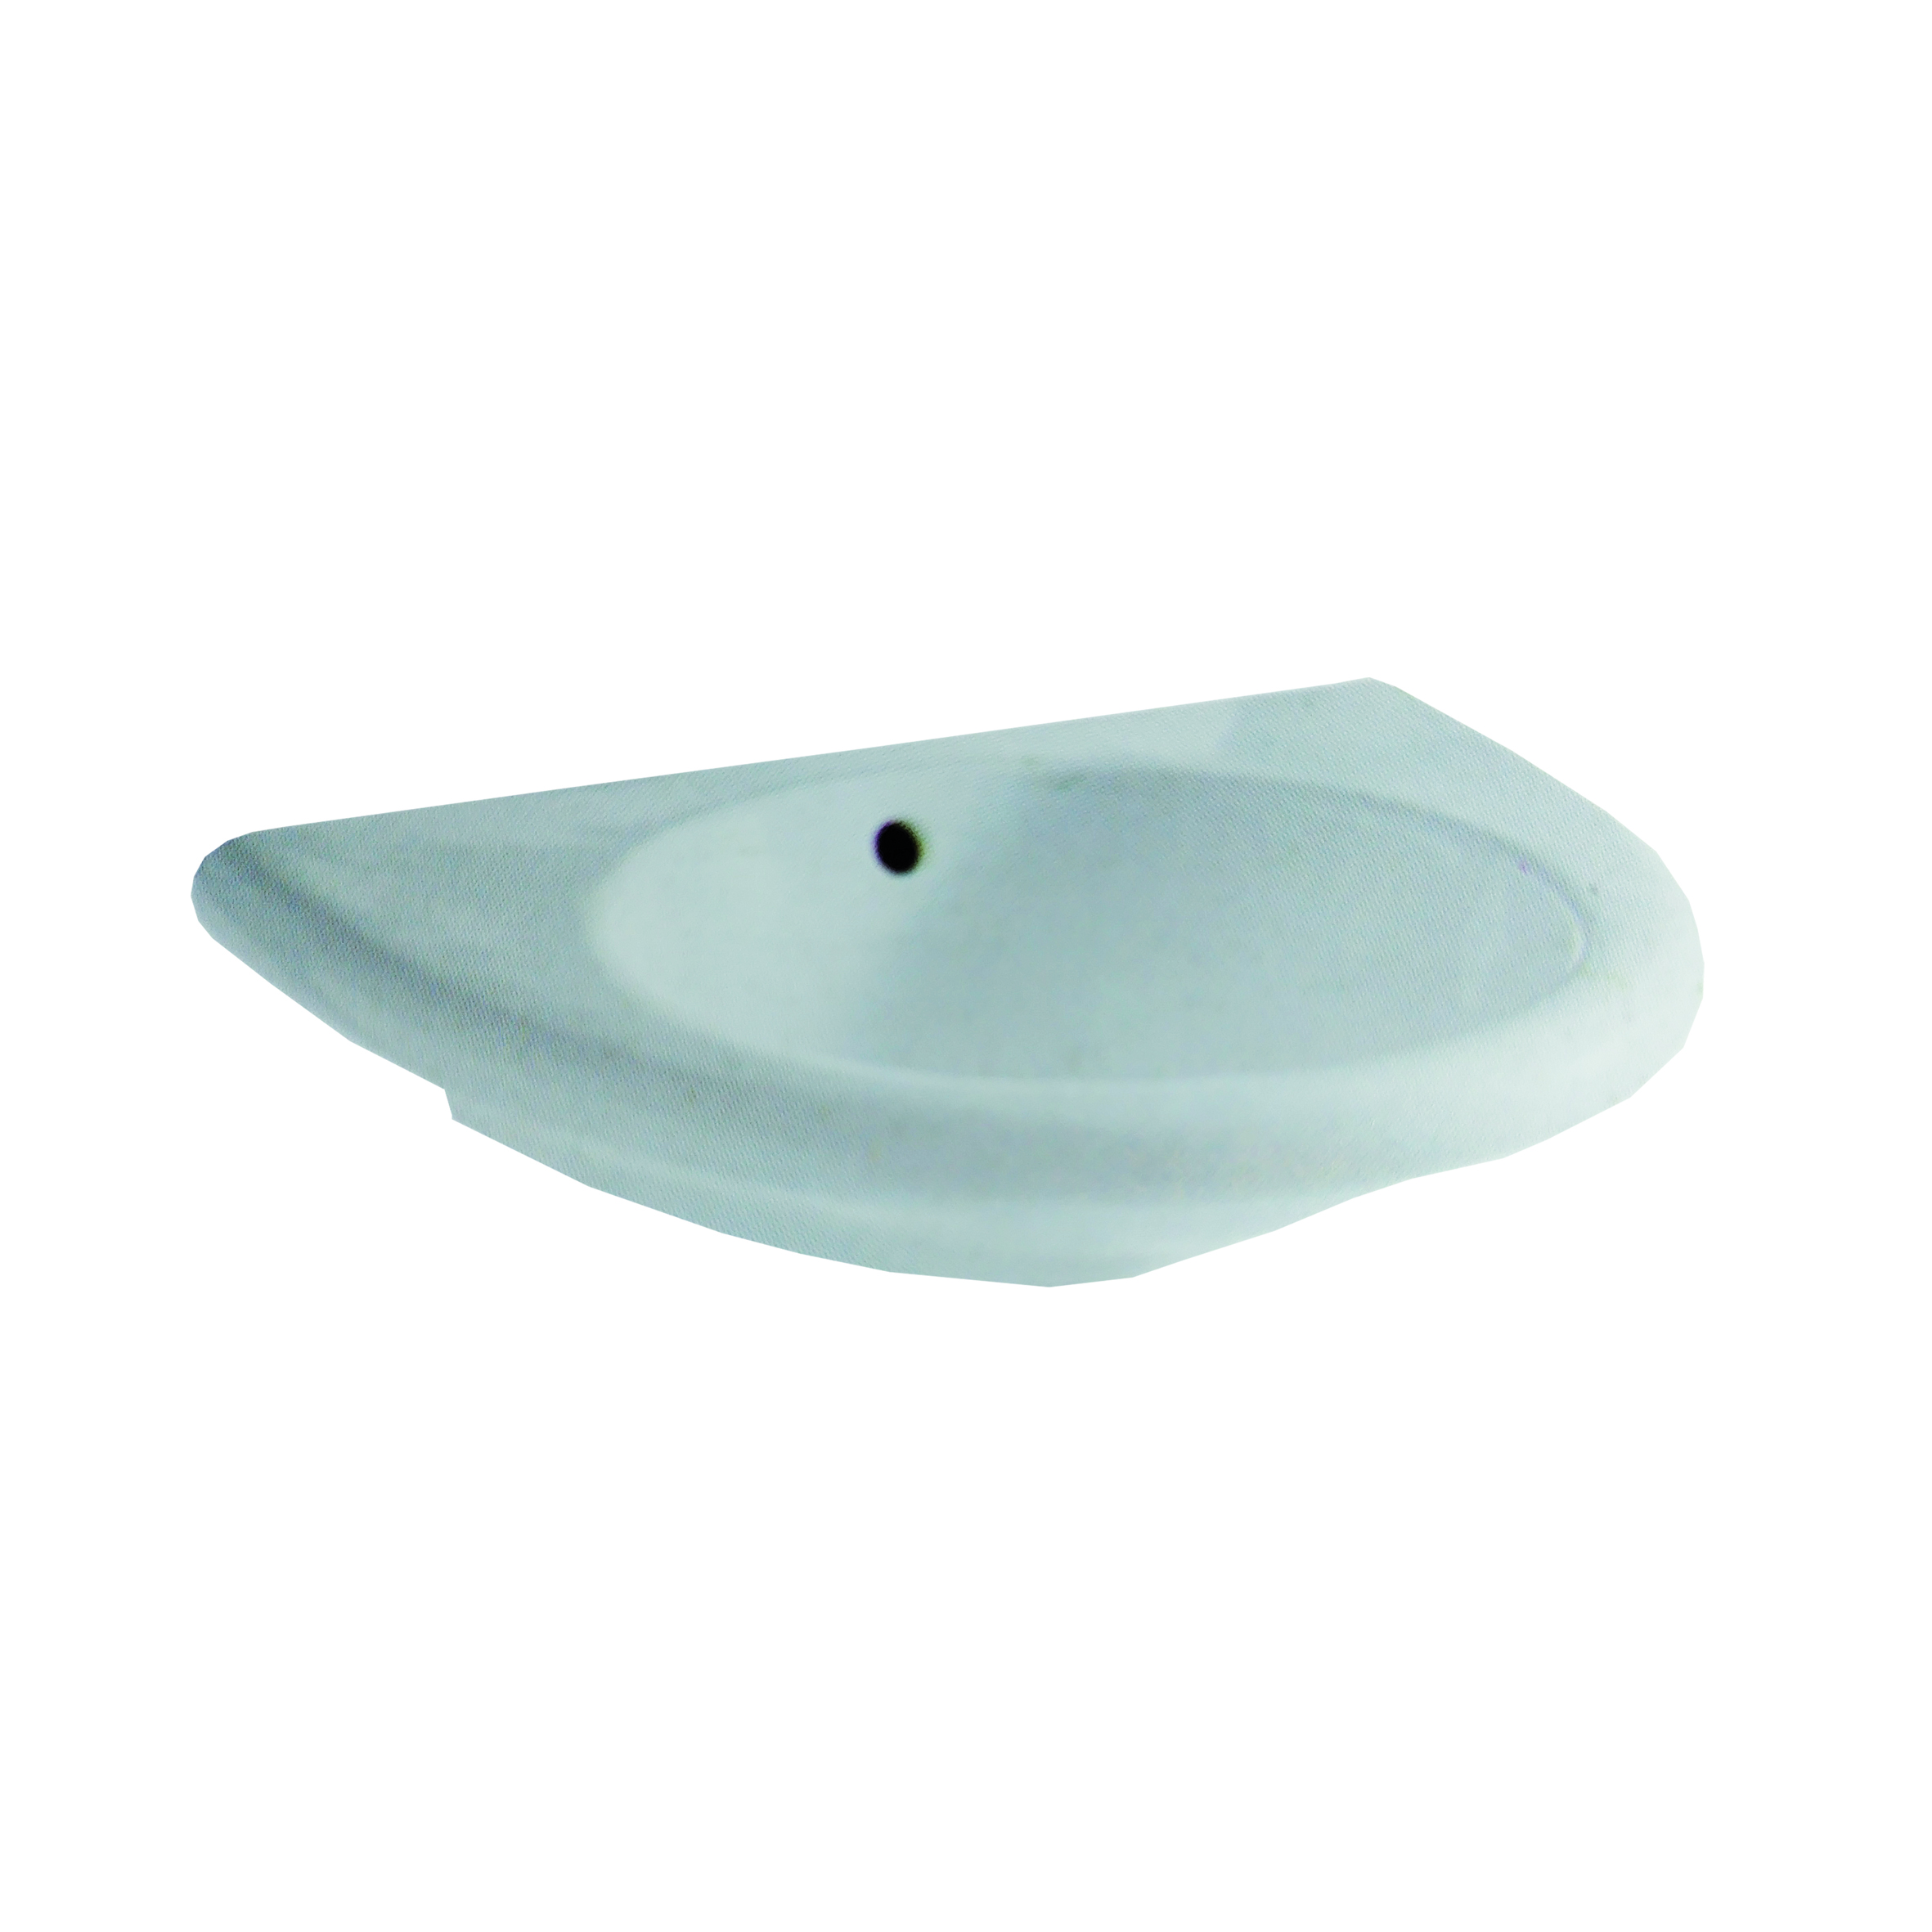 | 4705102 | ECO | 4705102 ECO85 ECO LAVABO CM 68 VASCATONDA BIANCO | 15 | € 234.00 | € 3,510.00
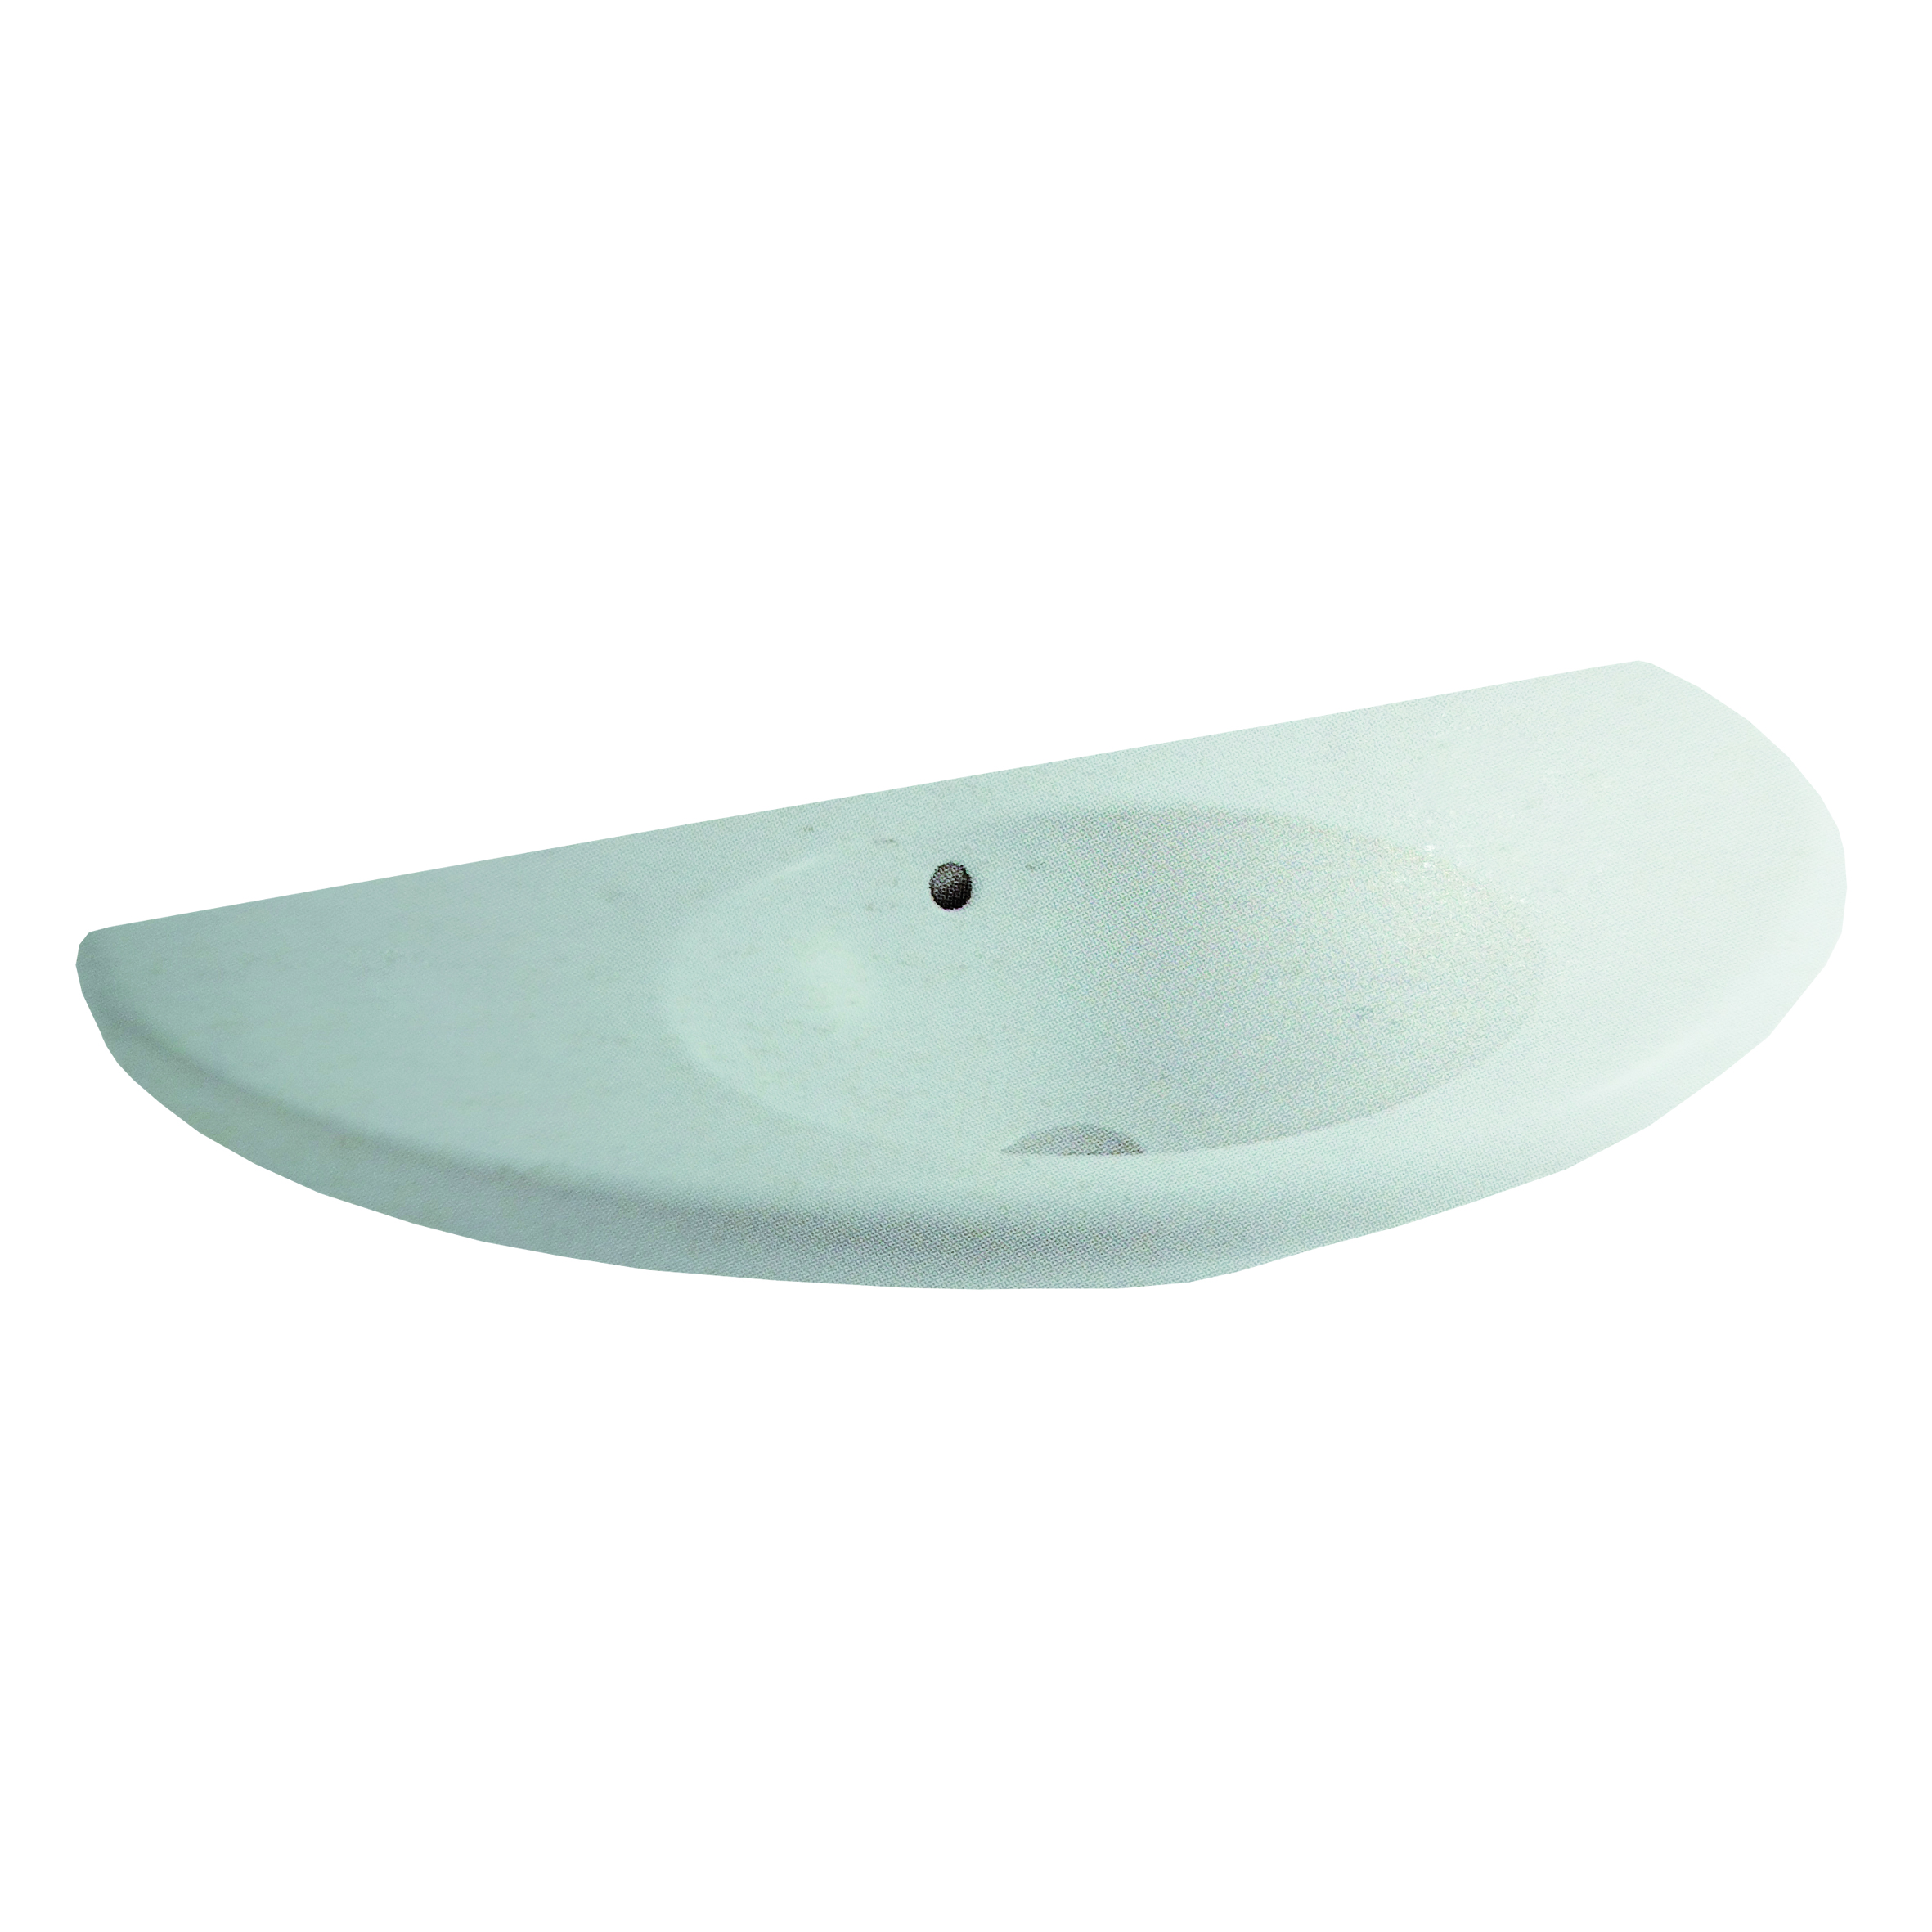 | 4705202 | ECO | 4705202 ECO94 ECO CONSOLLE CM 90X50VASCA TONDA BIANCO | 18 | € 294.00 | € 5,292.00
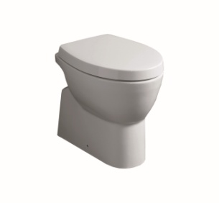 | 6900202 | LFT | 6900202 LFT11 LFT SPAZIO VASO P BIANCO | 251 | € 370.00 | € 92,870.00
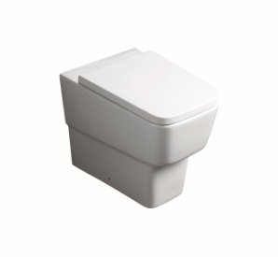 | 8100102 | DEGRADE' | 8100102 DE01 DEGRADE' VASO CARENATO BIANCO | 123 | € 312.00 | € 38,376.00
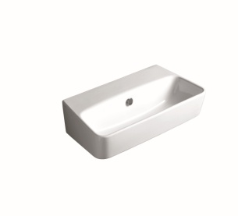 | 8101102 | DEGRADE' | 8101102 DE11 DEGRADE' LAVABO 70 BIANCO | 123 | € 268.00 | € 32,964.00
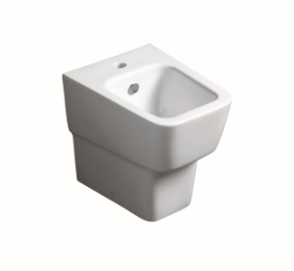 | 8102402 | DEGRADE' | 8102402 DE24 DEGRADE' BIDET XS BIANCO MONOFORO | 123 | € 239.00 | € 29,397.00
 |  |  | TOTALI | 1,005 |  | € 342,917.00
